颜色检查说明
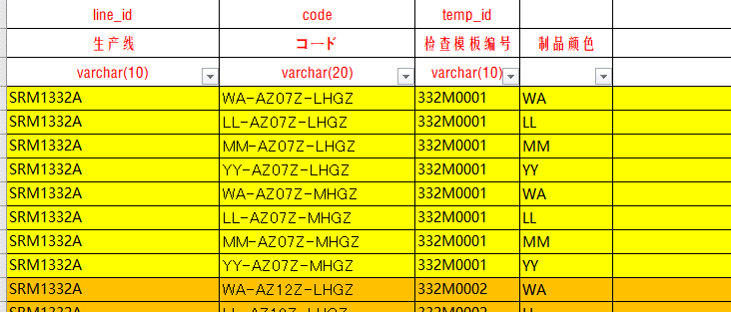
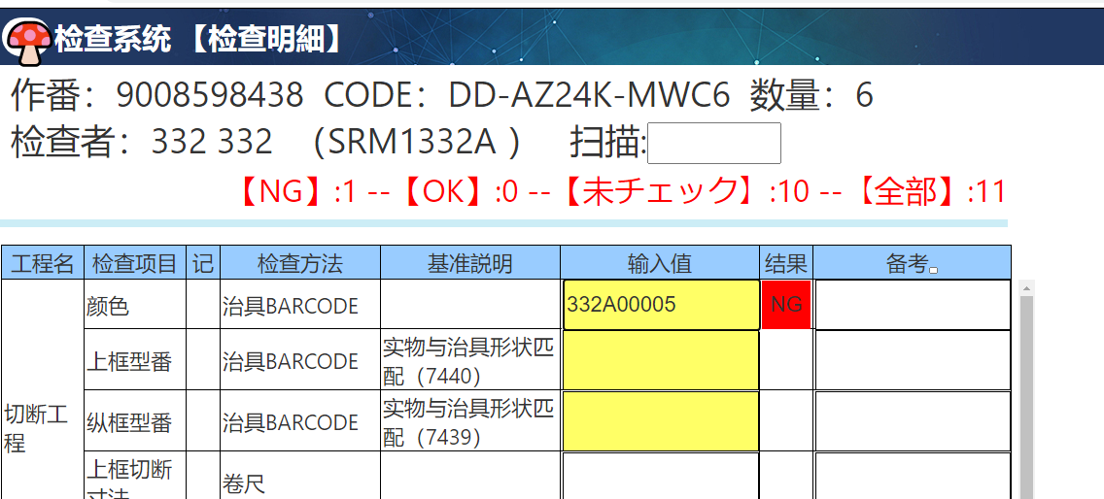
检查基准
 | chk_id | chk_name | chk_method | chk_formula | verify_method_explain
 | 312D00001 | 治具BARCODE | 1 | '{in1}'=='{kj0}' | 扫码信息与治具ID一致
 | 312D00002 | 卷尺(基準値±工差以内) | 0 | parseFloat({in1})>=(parseFloat({kj0})-parseFloat({kj1})) && parseFloat({in1})<=(parseFloat({kj0})+parseFloat({kj2})) | 输入尺寸在基准工差范围内
 | 312D00003 | 判定 | 2 |  | 手动选择合/否
 | 312D00004 | BARCODE | 1 | (/{kj0}/gi).test('{in1}') | 扫码信息与基准信息一致（允许通配符）
 | 312D00005 | 颜色 | 1 | {color} | 扫码颜色信息与治具ID一致
一定是312D00005

颜色检查

 | line_id | temp_id | chk_method_id | project_id | project_name | pic_id | pic_name | chk_km_name | pic_sign | chk_id | chk_name | tool_id | kj_0 | kj_1 | kj_2 | kj_explain
 | 生产线 | 检查模板编号 | 检查项目ID | 工程ID | 工程名 | 图片ID | 图片名称 | 检查项目 | 图片标记 | 检查方法ID | 检查方法名 | 治具ID | 基准 | 工差- | 工差+ | 基准説明
 | varchar(10) | varchar(10) | varchar(10) | varchar(10) | varchar(40) | varchar(10) | nvarchar(200) | nvarchar(200) | nvarchar(10) | varchar(10) | nvarchar(20) | varchar(40) | nvarchar(100) | nvarchar(20) | nvarchar(20) | nvarchar(200)
 | SRM1332A | 332M0001 | 3321000001 | 332C002 | 结束工程 |  |  | 颜色 |  | 312D00005 | 治具BARCODE

 | 检查画面扫描治具后，会获得治具ID，
 |  | 然后系统会根据治具ID 获得治具代表的颜色(也就是治具MS的治具显示文本）

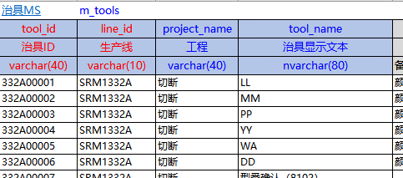

比对
比对

 | 然后会根据画面的 商品与生产线 ，到【商品与模板关联MS】 取得本商品对应的颜色

